速冻蔬菜采购需求
北京航空食品有限公司2026年熟制面类产品项目采购需求
序号 | 物料编码 | 物料名称 | 规格型号 | 计量单位 | 年度用量 参考 | 图片参考 | 原料描述
1 | 101205032 102702355 | 冷冻熟制鸡蛋面 | 13.5*8.5*2.5厘米/块 160克/块 | 千克 | 65300 | 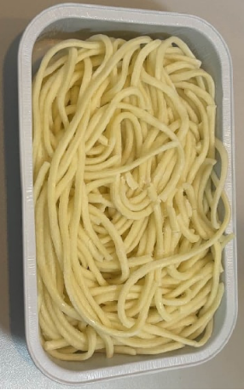 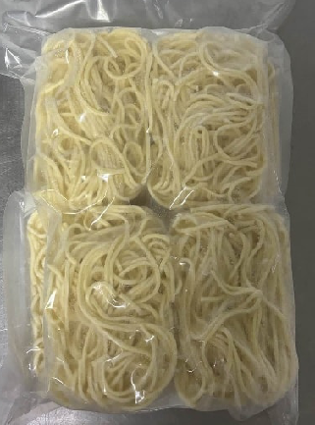 | 规格8-10块/袋，饼体需能放入盒体外沿为15.9*10.3*3厘米的铝箔盒。抽真空密封包装。冷冻熟制鸡蛋面，粗细均匀、规整、呈乳黄/蛋黄色、表面干爽；复热后面条色泽鲜亮，保持蛋面固有黄色，表面润滑不粗糙、柔软劲道；入口咀嚼柔韧有弹性、咸淡适中、蛋香与麦香融合。 面条无发白、发灰、深浅不一等异常颜色变化；无严重冰霜、无结团粘连、无过多断条、碎条；无黑点、毛发等杂质；复热后无硬芯、不粘牙、不软烂；无酸味、哈喇味、霉味等异味；无霉变、无腐败；包装无油渍。 包装严密洁净，易于开启，不易产生异物。
2 | 101205033 | 冷藏熟制鸡蛋面 | 2千克/袋 | 千克 | 61000 | 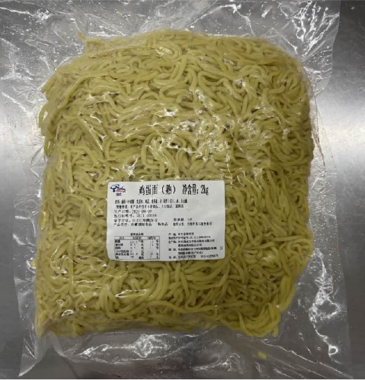 | 规格2千克/袋。抽真空密封包装。冷藏熟制鸡蛋面，保质期不低于3天，粗细均匀、规整、呈乳黄/蛋黄色、表面干爽；复热后面条色泽鲜亮，保持蛋面固有黄色，表面润滑不粗糙、柔软劲道；入口咀嚼柔韧有弹性、咸淡适中、蛋香与麦香融合。 面条无发白、发灰、深浅不一等异常颜色变化；无结团粘连、无过多断条、碎条、表面无析出白霜、无黏腻积液；无黑点、毛发等杂质；复热后无硬芯、不粘牙、不软烂；无酸味、哈喇味、霉味等异味；无霉变、无腐败；包装无油渍。 包装严密洁净，易于开启，不易产生异物。
3 | 新增 | 速冻熟制面条 | 1千克/袋 200克*5块/袋 | 千克 | 5000 | 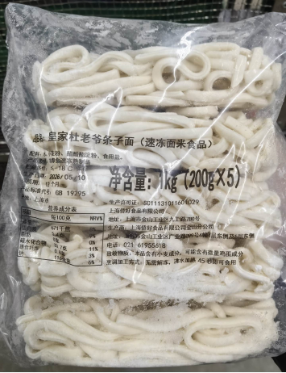 | 规格1-2千克/袋。条宽6mm±2mm，非即食，速冻熟制品，密封包装，保质期不低于9个月。面条形态规整，粗细均匀，松散缠绕，颜色呈乳白色，加热后口感筋道爽滑，有嚼劲。无需解冻，沸水加热后即可使用（加工方式建议的加热时间不超过1分钟）。配料简单，无防腐剂，复热后无明显粘连断裂。 无大面积冰霜结块，无断裂，无碎渣，无发黄，无发黑，无异味，无异色，无异物，无霉变，无腐败，无虫害；解冻后及煮熟后无软烂糊化，无黏连成团。 包装严密洁净，易于开启，不易产生异物。

